Plantilla Grup
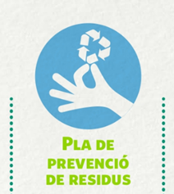

 |  |  |  | ESCOLA RESIDU ZERO
MICROXARXA - Pla de Prevenció de Residus al centre, curs 2022/2023

QUANTIFICACIÓ DELS RESIDUS DE PAPER I CARTRÓ GENERATS

Nom del centre: |  | INSTRUCCIONS: Per cada grup cal fer recompte del pes en grams del paper i/o cartró generat. Us aconsellem fer-ho tots els dies durant un mes. Fer un mínim de 3 dies. Cal omplir una fitxa per cada grup classe o bé punt de recollida de residus.
Curs i classe:
Nombre d'alumnes

 | Dia 1: ............. | Dia 2: ............... | Dia 3: .............. | Dia #: .............. | TOTALS (grams)
Pes paper i cartró (grams)
(Opcional) Pes paper recuperar a la safata de paper a reutilitzar (grams)

Si voleu feu una quantificació més detallada podeu diferencia entre els diferents tipus de materials de paper i cartró. Algunes categories podriens ser: paper blanc (o paper no reciclat), paper reciclat i cartró. Opcional: si teniu safates per fer recull de paper per a reciclar pot ser molt interessant conèixer quan grams de paper esteu prevenint de tractar-los com a residu.

 | Agenda 21 Escolar de Lleida – Ajuntament de Lleida
 | Tel. 973 700 455 A/e: agenda21escolar@paeria.es

